Melden of niet
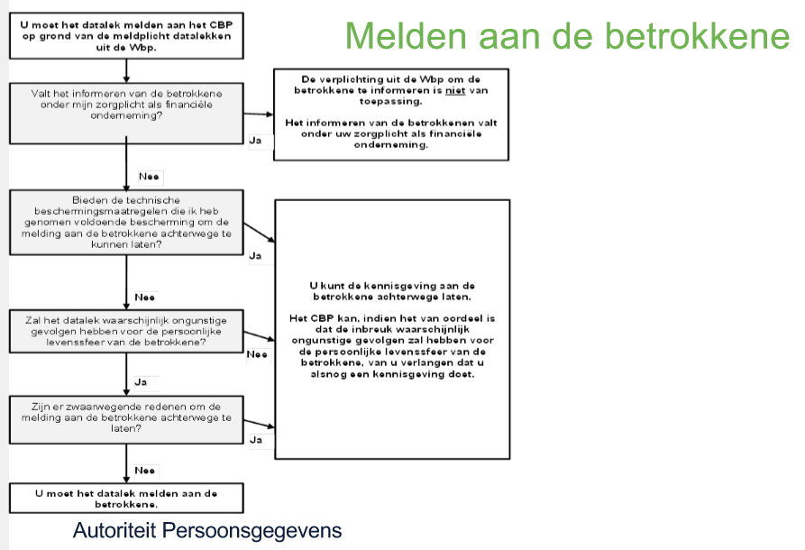
Bij de beslissing of je een gebeurtenis moet melden bij de Autoriteit Persoonsgegevens, en eventueel ook aan de betrokkene, kan onderstaande schema helpen.

Beveiligingslek of datalek

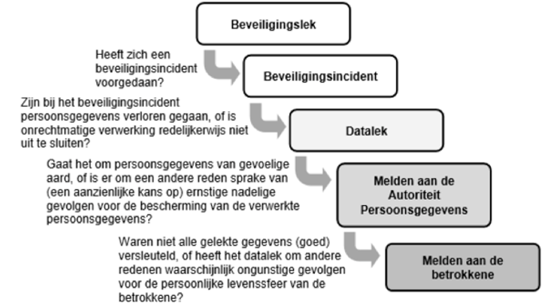
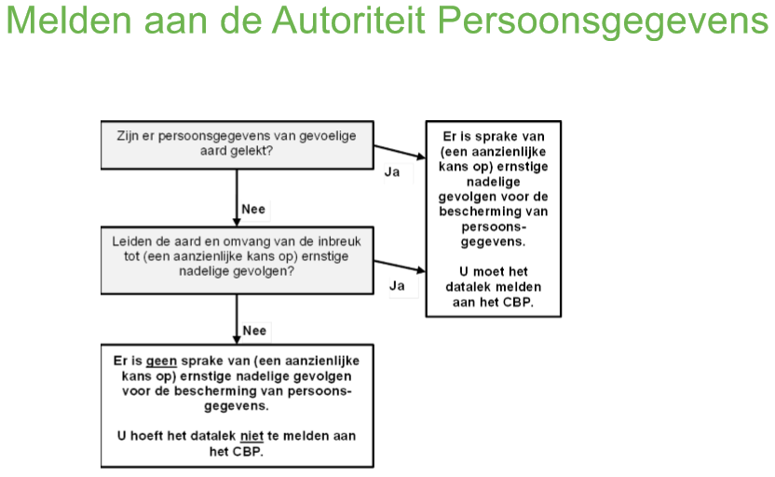

Gebruikte termen: ·
Beveiligingsincident; een beveiligingsincident is een gebeurtenis die er voor zorgt of zou kunnen zorgen dat de beschikbaarheid, integriteit en/of vertrouwelijkheid van de informatievoorziening wordt aangetast. ·
Informatievoorziening; het geheel van mensen, middelen en maatregelen, gericht op de informatiebehoefte van de organisatie. ·
Datalek; een beveiligingsincident waarbij persoonsgegevens verloren raken of onrechtmatig worden bewerkt (opgeslagen, aangepast, verzonden, et cetera). Alle datalekken zijn beveiligingsincidenten, maar niet alle beveiligingsincidenten zijn datalekken. ·
Betrokkene; de persoon van wie de persoonsgegevens zijn gelekt.

Vastlegging
De vier rollen
Er zijn tenminste vier rollen die onderscheiden moeten worden om een beveiligingsincident en/of datalek succesvol af te handelen:
Ontdekker (medewerker); degene die het beveiligingsincident of datalek op het spoor komt en het proces in werking stelt.
Meldpunt (servicedesk); een centrale locatie waar alle beveiligingsincidenten worden geregistreerd en verder worden verwerkt.
Melder (functionaris gegevensbescherming of privacy officer); degene die verantwoordelijk is voor het melden van een datalek bij de Autoriteit Persoonsgegevens.
Technicus (security officer/ict coördinator); degene die de oorzaak van het datalek kan vinden en kan (laten) repareren.

De zeven stappen
Ontdekken
De Ontdekker merkt een beveiligingsincident op. Via eigen waarneming of via waarneming van een derde. De Ontdekker verzamelt zoveel mogelijk informatie over het beveiligingsincident en meldt het bij het Meldpunt via <mailbox / helpdesk>
Inventariseren
Het Meldpunt bepaalt dan of er voldoende informatie omtrent het beveiligingsincident bekend is. Zo niet, dan zet hij aanvullende vragen uit bij de Ontdekker en/of de Technicus. De volgende informatie wordt daarna vastgelegd:
* Samenvatting van het beveiligingsincident, wat is er met de gegevens gebeurd, wat voor gegevens zijn het (bijzondere gegevens of van gevoelige aard)
* Datum/periode van het beveiligingsincident
* Aard van het beveiligingsincident
* Wanneer van toepassing (bij een datalek):
- Omschrijving van de groep betrokkenen
- Aantal betrokkenen
- Type persoonsgegevens in kwestie
- Worden de gegevens binnen een keten gedeeld
Beoordelen
Wanneer het Meldpunt voldoende informatie heeft verzameld, en een datalek vermoed, stuurt deze de Melder een verzoek om de verzamelde informatie te bekijken. De Melder beoordeelt de feiten om te bepalen of een melding aan de Autoriteit persoonsgegevens en/of betrokkenen vereist is.
De volgende informatie wordt vastgelegd door de Melder:
Mogelijke gevolgen voor de persoonlijke levenssfeer van de betrokkenen
Wordt het datalek gemeld aan de Autoriteit Persoonsgegevens? Waarom niet?
Wordt het datalek aan betrokkenen gemeld? Waarom niet?
Hoe worden meldingen gedaan? Wat is de inhoud van de melding?
Bij de beoordeling of er sprake is van een ‘meldingsplichtig datalek’, hou je rekening met het type gegevens, en met de hoeveelheid gegevens. Indien het datalek leidt tot een aanzienlijke kans op ernstige nadelige gevolgen voor de bescherming van persoonsgegevens, of als het ernstige nadelige gevolgen heeft voor de bescherming van persoonsgegevens, moet er gemeld worden.
Van die ernstige nadelige gevolgen of de kans op ernstige nadelige gevolgen is bijvoorbeeld sprake wanneer er heel veel gegevens van een betrokkene of gegevens van heel veel betrokkenen gelekt zijn maar ook wanneer de gelekte gegevens “gevoelig” zijn zoals bijvoorbeeld bijzondere persoonsgegevens over gezondheid, over de financiële of economische situatie van de betrokkene, of als de gegevens kunnen leiden tot stigmatisering van de betrokkene (denk aan het lekken van een leerling die vaak kinderen pest en daarmee gezien kan worden als notoire pester).
De beslisboom op tabblad datalek kan gebruikt worden
Repareren
De Technicus (intern of extern) wordt gevraagd te achterhalen wat de oorzaak van het beveiligingsincident is en moet de oorzaak (laten) verhelpen. De technicus van <naam organisatie> legt onderstaande vast:
Technische en organisatorische maatregelen die genomen zijn om de inbreuk te verhelpen en verdere inbreuk te voorkomen. Voorgaande voor zover de oorzaak bekend is.
Zijn de gelekte gegevens onbegrijpelijk voor degenen die er kennis van heeft kunnen nemen? Hoe zijn de gegevens onbegrijpelijk gemaakt (versleuteld)?
Melden
Indien de conclusie bij stap 3 is dat er melding gedaan moet worden bij de Autoriteit Persoonsgegevens (en eventueel betrokkenen), dan zal de Melder dit binnen twee werkdagen doen. De melding bevat alle verzamelde informatie en de getroffen incidentele en structurele technische en organisatorische maatregelen. Het lek wordt gemeld bij het meldloket datalekken: https://datalekken.autoriteitpersoonsgegevens.nl/actionpage?0. Het meldingsformulier is openbaar en neem eens een kijkje welke informatie er eigenlijk nodig is om een datalek te melden. Dan ben je voorbereid als dat ooit nodig mocht zijn.
Vastleggen
Alle informatie, die in de voorafgaande stappen is ingewonnen of ontstaan, wordt gearchiveerd door het Meldpunt waarmee het incident is afgesloten. Het Meldpunt verstuurt een samenvatting van de genomen maatregelen aan de Ontdekker.
Tip: geef elk incident een logisch nummer, dat je ook vermeld hebt op tabblad 'incident registratie'.
Informeren betrokkene: leerling en/of zijn ouders
Heeft het datalek waarschijnlijk ongunstige gevolgen voor de persoonlijke levenssfeer van de betrokkene? Dan moet het datalek ook aan de betrokkenen zelf worden gemeld. Dat zijn medewerkers, leerlingen (of hun ouders als zij jonger zijn dan 16 jaar). In principe kan er van worden uitgaan dat het lekken van gevoelige aard gelekt gemeld moet worden bij de betrokkenen. Let op: als er persoonsgegevens zijn gelekt maar die zijn beveiligd of versleuteld, en de gelekte data zijn onbegrijpelijk of ontoegankelijk voor anderen, dan hoeft dat toch niet aan betrokkenen te worden gemeld. Denk aan het lekken van een beveiligde én versleutelde database met gebruikersnamen en wachtwoorden.

Meldingsformulier ontdekker
Meldingsformulier

Het is raadzaam om als organisatie een meldingsformulier beschikbaar te stellen voor de ontdekker (medewerker of leerling). De ontdekker kan hiermee een beveiligingsincident of datalek melden door het ingevulde formulier te mailen naar het meldpunt ( het daarvoor vrijgegeven e-mail adres of via een helpdesk).
De ontdekker moet in een meldingsformulier minimaal de onderstaande gegevens kunnen invullen:
* Datum/periode van het beveiligingsincident / datalek
* Gegevens van de melder (naam, functie, hoe te bereiken)
* Heeft het incident binnen de school plaatsgevonden, zo niet waar dan wel
* Toedracht van het incident
* Korte beschrijving van het incident (verlies, diefstal)
* Wat voor soort gegevens zijn er bij het incident betrokken (wel of geen persoonsgegevens)
* Wie is er verantwoordelijk voor het datalek (welke persoon of organisatie)
* Welke actie is al ondernomen.

